상품제안서
나빌레라 나비숲 자개텀블러 | 상품코드: F32039

 |  |  |  |  |  |  | 02-412-0044 | www.easy1.co.kr
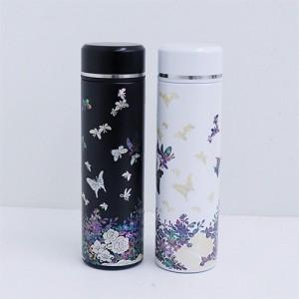

【상세/제작정보】 | <p><b><span style="font-size: 12pt;">** 보자기포장- 9,000원vat별도</span></b></p><p><b><span style="font-size: 12pt;">** 싸바리박스포장- 9,000원 vat별도</span></b></p><p>--무료배송​</p>

【인쇄/포장옵션】 | 레이저, 몸통 패드인쇄 / 별도문의

【공급단가】 | 수량 | 50~ | 100~ | 500~ | 1,000~ | 2,000~
*VAT별도 | 단가 | 37,400원 | 36,760원 | 35,800원 | 35,160원 | 34,200원

【상품 URL】 | https://easy1.co.kr:443/src/goods_detail.php?gdno=32039

